Tutoriales
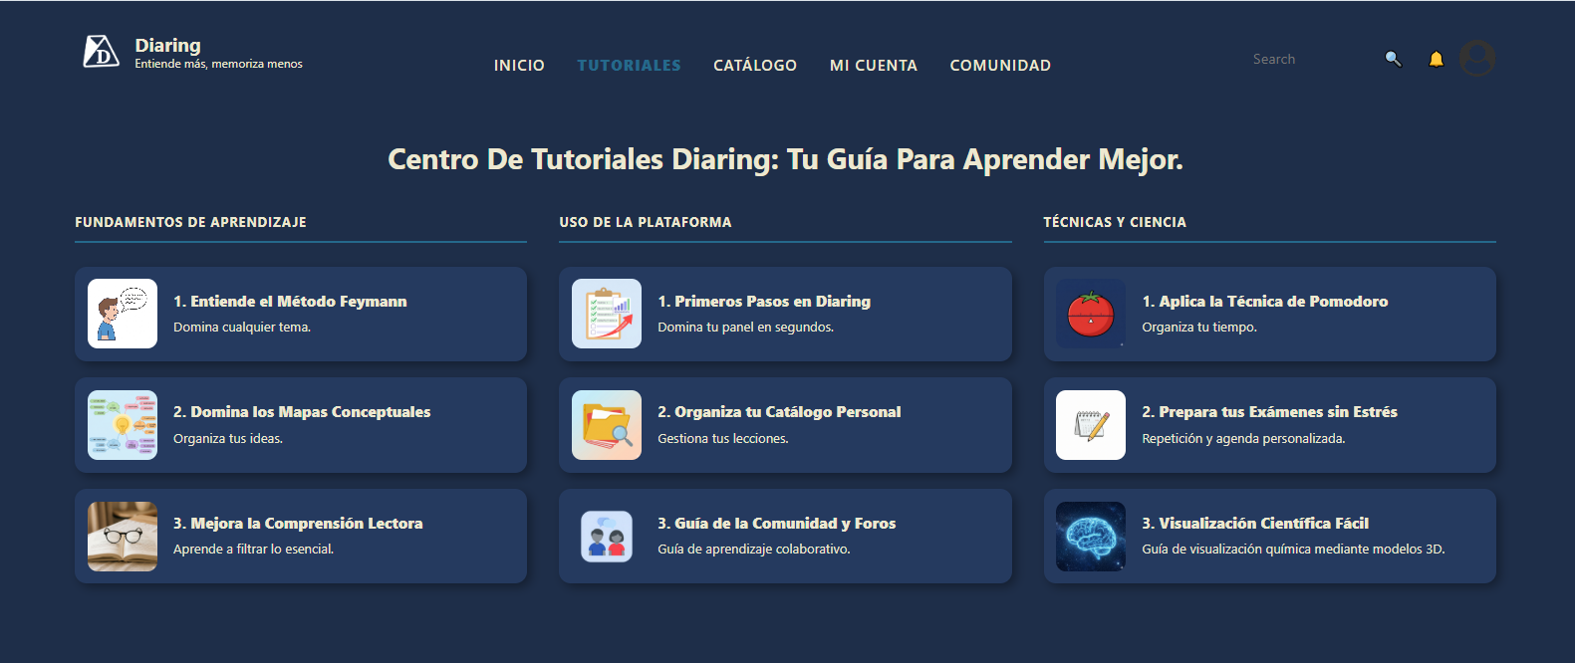

¿Qué son Tutoriales?

Es un apartado de el sitio web Diaring en el cual los usuarios pueden explorar a profundidad las funcionalidades de el sitio web y los conceptos claves que lo componen a traves de links a sitios externos

Actividades: | Estado | Duración | Fecha Estimada

Fundamentos de Aprendizaje : | Completado

1. Entiende el Método Feynman | Completado

2. Domina los mapas conceptuales | Completado

3. Mejora la Comprensión Lectora | Completado

Uso de la Platafoma : | En proceso | 5 horas | 07/09/26 y 08/09/26

1. Primeros Pasos en Diaring | En proceso | 2 horas | 2026-09-07

2. Organiza tu Catálogo Personal | En proceso | 2 horas | 2026-09-07

3. Aún falta por definir | No iniciado | 1 hora | 07/09/26 y 08/09/26

Técnicas y Ciencia: | Completado

1. Aplica la Técnica de Pomodoro | Completado

2. Mejora tus Técnicas de Estudio | Completado

3. Visualización Científica Fácil | Completado

Quiénes somos
Actividades: | Estado | Duración | Fecha Estimada

Reemplazar el nombre de Comunidad a Quiénes Somos | En proceso | 15 minutos | 2026-09-07

Realizar el carrusel | No iniciado | 2 horas | 2026-09-07

Escribir la Misión y Visión | En proceso | 30 minutos | 2026-09-07

Tomar fotos para el carrusel | No iniciado | 30 minutos | 2026-09-08

Modificar las fotos de losa integrantes con estilo mas profesional | No iniciado | 30 minutos | 2026-09-07

Referencia para el carrusel:
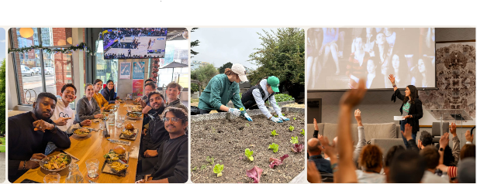

 | https://www.scribdinc.com/about

Referencia para los integrantes dentro de Quiénes Somos:


 | https://www.scribdinc.com/about

